説明
【説明】
このExcelファイルは、excel2template.exeの入力ファイルです。
次の4つのシートで構成されています。
・説明
・要件定義(metadata-def.json) ・要件定義(catalog.schema.json) ・要件定義(invoice.schema.json)
セルの色には以下の意味があります。
必須記入欄
オプション記入欄（場合によって記入）
自動記入欄（ユーザは入力不要）
記入不要欄（入力不要）
列の削除は禁止です。
また、必須項目が入力されていない場合はエラーになるので必ず記入をお願いします。
データセットテンプレート名 | テンプレート登録_散布図 | 各定義ファイルのdescriptionに利用されます
データセットテンプレート名(英) | template_registration_common_scatterplot | 各定義ファイルのdescriptionに利用されます
データセットテンプレートID | template_registration_common_scatterplot | $idで利用されます
概要

作成日
作成者
最終更新日
最終更新者

顧客指名
担当

要件定義（構造化 入出力ファイル）
入力ファイル
必須 | 内容 |  |  | 備考
o | *.csv |  |  | データとメタデータが一つのファイルに格納されたもの ※まだ確定ではない。

出力ファイル
必須 | ファイル種別 | ファイル名 | 処理内容
o | rawデータ | 入力ファイルそのまま | 入力ファイルをそのまま追加する。
o | strucutred | metadata.txt | メタデータをテキストとして格納？
o | main_image | graph.png | 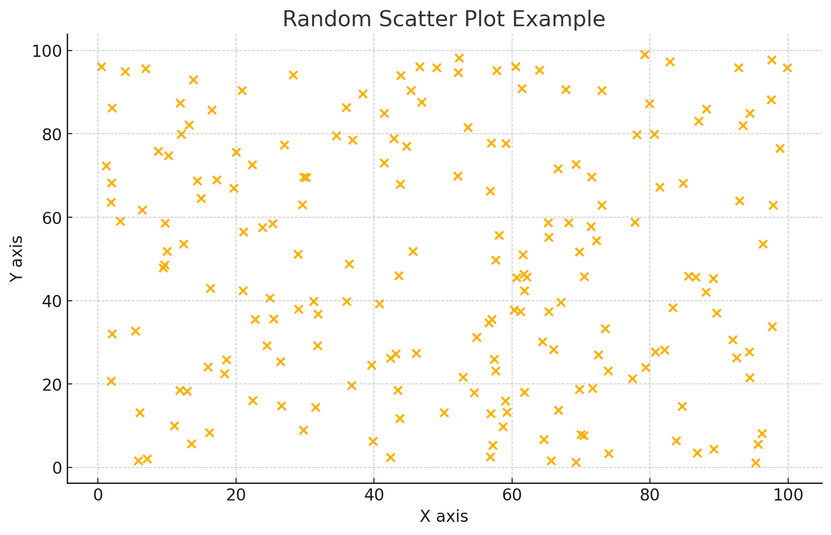 散布図のプロット画像 | プロット画像は、イメージ図 - X軸名: 未定 - Y軸名: 未定 - title: グラフタイトル未定

入力テキストファイルの仕様について
項目 | 詳細

